Staging Option
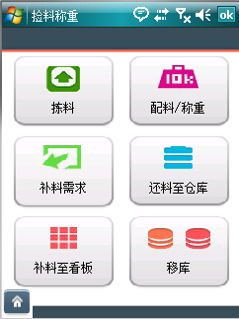
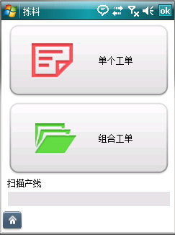
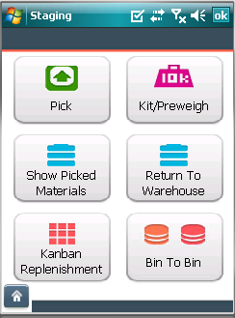
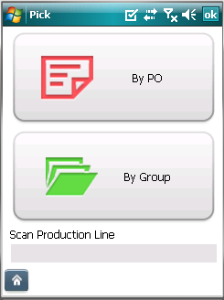
Title in English | Vietnamese

Pick | Lấy nguyên liệu | not translated
Kit/Preweigh | Xác nhận/Cân | not translated
Show Picked Materials | Thể hiện nguyên liệu được lấy | not translated
Return To Warehouse | Trả lại kho | not translated
Kanban Replenishment | Đặt hàng Kanban | not translated
Bin To Bin | Bin to Bin | wrong translation

By PO | Theo PO | not translated
By Group | Theo nhóm | not translated
Scan Production Line | Quét chuyền sản xuất | not translated

Invalid production line. Please scan/enter valid production line. | Chuyền sản xuất không tồn tại. Nhập lại.
No production line assigned to user. Please contact administrator. | Người dùng không được chỉ định cho chuyền sản xuất. Vui lòng liên hệ ban quản trị. | not translated

View Scheduled PO
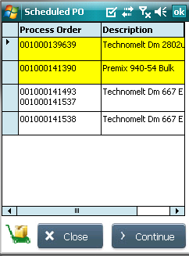
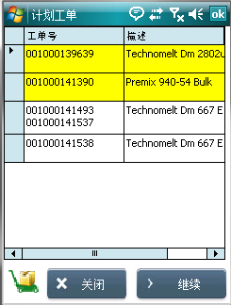
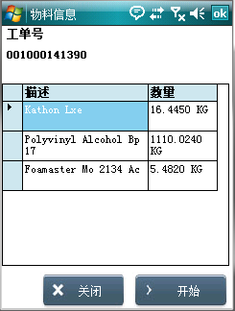
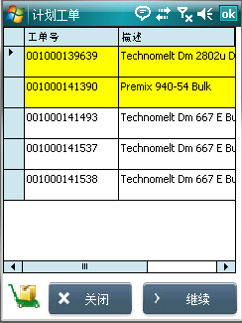
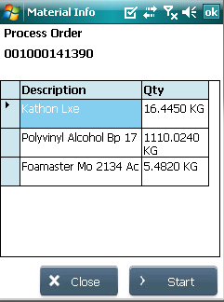
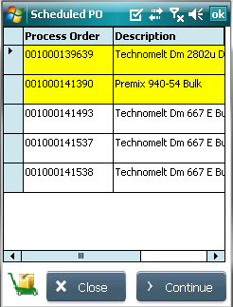
Title in English | Vietnamese
Scheduled PO | PO được lên kế hoạch | not translated
No orders found | Không tìm thấy PO
Close | Đóng
Continue | Tiếp tục

No materials to stage | Không có nguyên liệu để thực hiện
Selected process order group is already started. Please refresh. | Nhóm đơn hàng được chọn đã bắt đầu. Vui lòng làm mới.
Failed to create group | Tạo nhóm không thành công
Selected process order group is already started for kitting. Please refresh. | Nhóm đơn hàng được chọn đã bắt đầu vào bước kitting. Vui lòng làm mới.

Material Info | Thông tin nguyên liệu | not translated
Start | Bắt đầu | not translated

PickMaterial
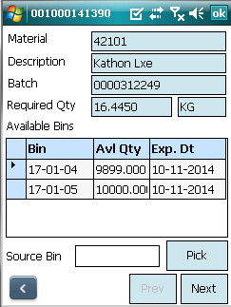
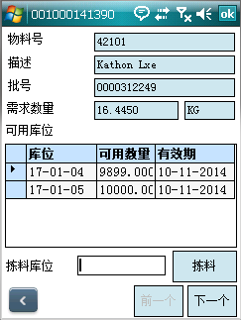
Page Name | Title in English | Vietnamese
PickMaterialForm

 | Pick Material | Lấy nguyên liệu
 | Material | Mô tả
 | Batch | Batch | wrong translation
 | Required Qty | Số lượng | not translated
 | Available Bins | Tồn tại trên Bin | not translated
 | Source Bin | Bin nguồn
 | Pick | Lấy | not translated
 | Kit | Kit | not found
 | Previous | Trước đó
 | Next | Tiếp theo | wrong translation in handheld, in excel correctly translated
 | Pick This Later? | Lấy sau? | not translated
 | Report Material Not Found? | Có thông báo vật liệu không tìm thấy? | not translated
 | Back | Trở lại

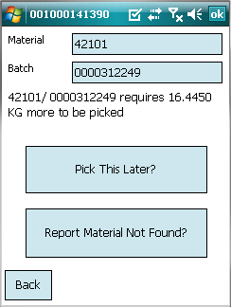
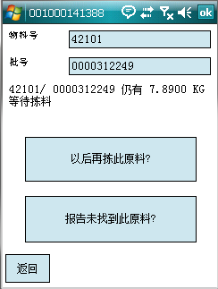
 | Bin | Bin | wrong translation
 | Available Quantity | Số lượng đang có | not translated
 | Expiry Date | Ngày hết hạn | not translated
 | Unit | Đơn vị | not found

 | Picking completed. No more picking required. | Hoàn thành bước lấy liệu | not translated
 | No stock available for the material | Nguyên liệu không còn | not translated
 | [xx KG] is pending to be picked for the material [xxx] | [xx KG] đang trong quá trình được lấy cho nguyên liệu [xxx] | not found
 | Stock not found for the material/batch in SAP for the source bin scanned. Please check. | Không có tồn kho cho nguyên liệu/cho batch trong SAP tại Bin được quét. Kiểm tra lại. | not translated
 | Please scan/enter source bin location | Vui lòng quét/nhập lại vị trí Bin nguồn | wrong translation
 | Do you want to report 'stock not found' error for the bins? | Bạn có muốn báo cáo lỗi "không có tồn kho" tại Bin này? | not translated

 | No stock available for the material in the Kanban location | Không có tồn kho cho nguyên liệu tại vị trí Kanban | not found
 | Invalid Pallet | Pallet không tồn tại | not found

 | Please scan/enter valid bin location | Vui lòng quét/nhập vị trí Bin | wrong translation
 | Are you sure you want to report IDH [XXX] in bin location [XXX] is not found? | Bạn có muốn báo cáo IDH [XXX] tại Bin [XXX] không được tìm thấy?
 | Do you want to report that only [xx KG] is available for this batch in the bin location [xxx]? | Bạn có muốn báo cáo chỉ có [xx KG] có sẵn cho Batch này tại Bin [xxx]? | not translated

PickPallet
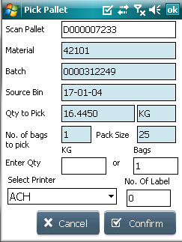
Page Name | Title in English | Vietnamese
PickPalletForm

 | Pick Pallet | Lấy Pallet | not translated
 | Scan Pallet | Quét Pallet
 | Material | Mã vật liệu
 | Batch | Batch | wrong translation
 | Packsize | Trọng lượng 1 kiện | wrong translation
 | Quantity Left | Số lượng còn lại | not found
 | Number of bags to pick | Số kiện cần lấy | not translated
 | Enter Quantity | Nhập số lượng | not translated
 | Bags | Kiện | correctly translated in emulator but in excel translation is wrong
 | Source Bin | Bin nguồn

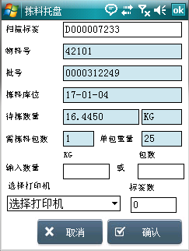
 | Please enter/scan label number. | Vui lòng nhập/quét số nhãn | not found
 | Invalid label number. Please scan/enter label number once again. | Nhãn không tồn tại. Vui lòng nhập/quét số nhãn lại
 | Sorry, could not found pallet information. | Xin lỗi, không thể tìm thấy thông tin nhãn pallet | not found
 | Source bin is not yet assigned to this pallet. Please use Stock Put Away option first. | Bin không chứa nhãn pallet này, vui lòng sử dụng lựa chọn "Chất hàng lên kệ" trước | wrong translation
 | Material and batch number of the pallet doesn't match.Do you want to report error? | Mã nguyên liệu và số batch chưa trùng khớp. Bạn có muốn báo cáo lỗi? | not translated
 | Batch number of the pallet doesn't match.Do you want to report error? | Số Batch không trùng khớp. Bạn có muốn báo báo lỗi này? | not translated
 | Material number of the pallet doesn't match.Do you want to report error? | Mã nguyên liệu không trùng khớp. Bạn có muốn báo cáo lỗi này? | not translated
 | Please enter valid qty. | Vui lòng nhập số lượng | wrong translation
 | Picked quantity cannot be greater than bin available quantity: [xxx] | Số lượng lấy không được lớn hơn số lượng có trong Bin | not translated
 | Picked quantity cannot be greater than the part bag quantity: [xxx] | Số lượng lấy không được lớn hơn số lượng của bao lẻ | not translated
 | Do you want to return the pallet back to bin [xxx]? | Bạn có muốn trả lại pallet lại Bin | not found
 | Please select printer | Vui lòng chọn máy in | not found

KitMaterial
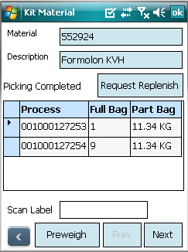
Page Name | Title in English | Vietnamese
KitMaterialForm

 | Kit Material | Xác nhận nguyên liệu
 | Material | Mã nguyên liệu
 | Description | Mô tả
 | Scan Label | Quét nhãn
 | Previous | Trước đó
 | Next | Tiếp theo
 | Preweigh | Cân
 | Request Replenish | Đề nghị bổ sung thêm
 | Process Order | PO
 | Full Bag | Kiện nguyên
 | Part Bag | Kiện lẻ
 | Picking Not Started | Khâu lấy hàng chưa bắt đầu
 | Picking In-Progress | Đang trong giai đoạn lấy hàng
 | Picking Completed | Lấy hàng đã xong
 | Qty | Số lượng
 | Unit | Đơn vị

 | No kitting required items found | Không tìm thấy nguyên liệu đề nghị kitting
 | Material number doesn't match. Please scan valid pallet/bag | Mã nguyên liệu không trùng khớp. Vui lòng quét lại
 | Kitting completed for this material of the selected process order. Please select other process order and continue. | Hoàn thành khâu xác nhận nguyên liệu cho PO được chọn. Vui lòng chọn PO khác để tiếp tục
 | Please select the process order | Vui lòng chọn PO

 | Kiting is finished the process order(s) | Hoàn thành khâu xác nhận nguyên liệu cho PO được chọn

 | Note: IDH is required in other phases | Chú ý: IDH được yêu cầu cho nhiều giai đoạn sản xuất

KitQuantity
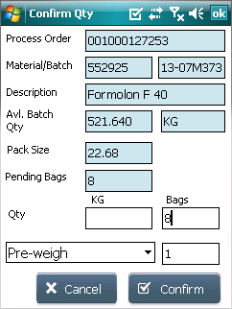
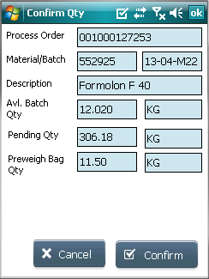
Page Name | Title in English | Vietnamese
KitQuantityForm

 | Confirm Qty | Xác nhận số lượng
 | Process Order | PO
 | Material | Mã nguyên liệu
 | Description | Mô tả
 | Batch | Batch
 | Pack Size | Trọng lượng 1 kiện
 | Pending Qty | Số lượng còn thiếu
 | Bags | Kiện
 | Pending Bags | Số kiện còn thiếu
 | Preweigh Bag Qty | Số lượng đã cân
 | Cancel | Hủy
 | Confirm | Xác nhận
 | Qty | Số lượng
 | Preweigh | Cân
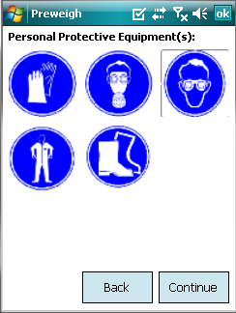
 | Part Bag | Kiện lẻ
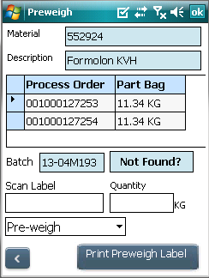
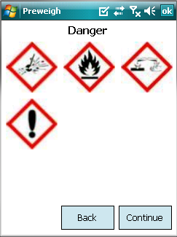
 | Not Found? | Không tìm thấy?
 | Print Preweigh Label | In nhãn đã cân
 | Are you sure that proposed batch not found? Do you want to show another batch to pick? | Bạn có muốn báo cáo số batch không tìm thấy? Bạn có muốn hệ thống đề nghị lấy batch khác?
 | No more batch to propose | Không còn batch nào để đề nghị
 | No more batch to propose. Displaying first batch | Không còn batch nào để đề nghị. Thể hiện batch đầu tiên

 | Stock not found in SAP for the configured staging area | Không có tồn kho trong SAP tại Khu chuẩn bị liệu
 | Please enter valid qty. | Vui lòng nhập số lượng
 | Entered quantity is greater than the kitting required quantity. | Số lượng nhập vào lớn hơn số lượng được nghị
 | Entered quantity is greater than the available batch quantity: | Số lượng nhập vào lớn hơn số lượng của batch

 | Available Batch Qty | Số lượng của batch
 | Scan Label | Quét nhãn
 | Personal Protective Equipment(s) | Thiết bị bảo hộ lao động
 | Back | Trở lại
 | Hazard Statements: | Cảnh báo độc hại

 | Preweigh not required for this material | Nguyên liệu này không cần cân
 | Please enter/scan label number. | Vui lòng nhập/quét nhãn
 | Invalid label number. Please scan/enter label number once again. | Nhãn không tồn tại. Vui lòng nhập/quét lại
 | Sorry, could not found pallet information. | Không tìm thấy thông tin pallet
 | Source bin is not yet assigned to this pallet. Please use Stock Put Away option first. | Bin không chứa nhãn pallet này, vui lòng sử dụng lựa chọn "Chất hàng lên kệ" trước
 | Material number doesn't match. Please scan valid pallet/bag | Mã nguyên liệu không trùng khớp. Vui lòng quét lại nhãn
 | Please select printer | Vui lòng chọn máy in
 | Labels are created. Please collect | Nhãn đã được in, vui lòng ra lấy

ReplenishmentForm
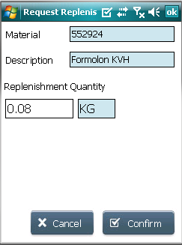
Page Name | Title in English | Vietnamese
MaterialReplenishmentForm

 | Request Replenish | Đề nghị bổ sung | This screen is from Kit PO, when material is not found in staging area & opeartor can request for replenishment
 | Material | Mã nguyên liệu
 | Description | Mô tả
 | Replenishment Quantity | Số lượng bổ sung
 | Cancel | Hủy
 | Confirm | Xác nhận

 | Are you sure you want to request replenishment for this material? | Bạn có chắc muốn đề nghị bổ sung số lượng cho nguyên liệu này?
 | Please enter valid qty. | Vui lòng nhập số lượng

 | Select Production Line | Chọn chuyền sản xuất
 | Please select production line | Chọn chuyền sản xuất
 | Please enter material number | Vui lòng nhập mã nguyên liệu

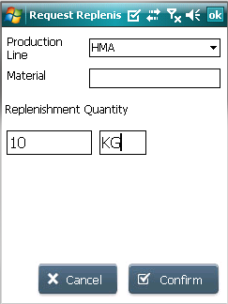
 |  |  | This screen is from Request to Replenish on the staging main screen. Operator has to select production line where material has to be replenish

Return To Warehouse
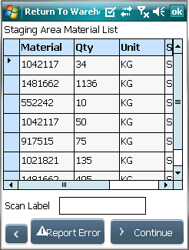
English | Vietnamese
Return To Warehouse | Trả về kho
Scan Label | Quét nhãn
Staging Area Material List | Danh sách nguyên liệu tại Khu vực Chuẩn bị nguyên liệu
Materials Not Found | Không tìm thấy nguyên liệu
Staging Area | Khu vực chuẩn bị nguyên liệu
Report Error | Báo cáo lỗi

Confirm Qty | Xác nhận số lượng
Material | Mã nguyên liệu
Description | Mô tả
Batch | Batch
Proposed Bin | Bin được đề nghị
Target Bin | Bin mục tiêu
Qty | Sô lượng
Staging Area | Khu chuẩn bị liệu

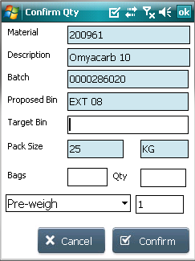
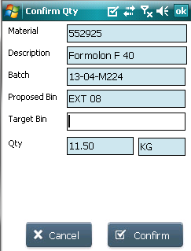
Material not found in the staging area | Không tìm thấy nguyên liệu tại Khu Chuẩn bị liệu | not translated
Wrong KANBAN bin scanned. KANBAN bin for the material is: | Đã quét sai bin KANBAN, bin đúng là: | not found
Return part bag on top of nearest pallet on KANBAN bin: | Trả lại kiện lẻ trên cùng gần nhất trên bin KANBAN: | not found
Scanned bin is a KANBAN bin. Please scan a warehouse bin | Bin được quét là bin KANBAN. Vui lòng quét lại bin trong kho | not found
Inavlid target bin. Please scan a valid target bin | Sai Bin mục tiêu. Vui lòng quét lại | not found
Please scan/enter target bin | Vui lòng quét/nhập Bin mục tiêu | not translated
Picked qty cannot be greater than available qty: | Số lượng lấy không thể lớn hơn số lượng đang có | not translated

Unit | Đơn vị
Continue | Tiếp tục

Pack Size | Trọng lượng 1 kiện | wrong translation
Bags | Kiện | wrong translation in excel, in handheld it is correct
Cancel | Hủy | wrong translation
Confirm | Xác nhận

Please enter/scan label number. | Vui lòng nhập/quét nhãn | not correctly translated in handheld.
Invalid label number. Please scan/enter label number once again. | Số nhãn không đúng. Vui lòng quét/nhập lại số nhãn | not found
Sorry, could not found pallet information. | Xin lỗi, không tìm thấy thông tin pallet | not found
Source bin is not yet assigned to this pallet. Please use Stock Put Away option first. | Bin không chứa nhãn pallet này, vui lòng sử dụng lựa chọn "Chất hàng lên kệ" trước | wrong translation
Please enter valid qty. | Vui lòng nhập số lượng | wrong translation

Material/Batch not found in the staging area. Please check. | Nguyên liệu/Batch không tìm thấy trong Khu chuẩn bị liệu. Vui lòng kiểm tra | not found
Do you want to report that material [xx] is not found in the staging area [STH001]? | Bạn có muốn báo báo nguyên liệu [xx] không tìm thấy tại Khu chuẩn bị liệu | not translated

Scan Staging Area Bin | Quét Bin Khu chuẩn bị liệu | not translated
System can't find [XXX /batch] in staging area, Are you sure you want to report error? | Hệ thống không tìm thấy [XXX /batch] tại Khu chuẩn bị liệu. Bạn có muốn báo lỗi? | not translated
Confirm Stock Qty | Xác nhận số lượng tồn kho | not translated

Kanban Replenishment
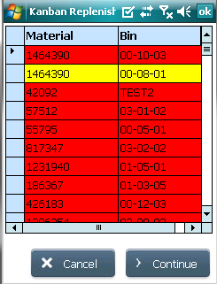
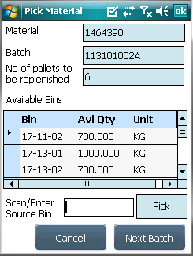
Page Name | Title in English | Vietnamese

 | Material | Mã nguyên liệu
 | Bin | Bin
 | Continue | Tiếp tục
 | Cancel | Hủy
 | Search By IDH | Tìm kiếm theo IDH
 | Kanban Replenishment | Bổ sung KANBAN

 | Batch | Batch
 | No of pallets to be replenished | Số lượng pallet được bổ sung
 | Available Bins | Bin có sẵn
 | Scan /Enter Source Bin | Quét/Nhập Bin nguồn
 | Pick | Lấy
 | Next Batch | Batch tiếp theo
 | Pick Pallet | Lấy pallet
 | Available Qty | Số lượng có sẵn

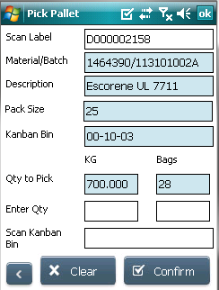
 | Scan Label | Quét nhãn
 | Material/Batch | Mã nguyên liệu/Batch
 | Description | Mô tả
 | Packsize | Trọng lượng 1 kiện
 | Kanban Bin | Bin KANBAN
 | Qty to Pick | Số lượng cần lấy
 | Enter Qty | Nhập số lượng
 | Scan Kanban Bin | Kiện
 | Bags

 | Confirm | Xác nhận
 | Clear | Xóa

 | Please scan/enter target kanban bin | Vui lòng quét/nhập Bin Kanban
 | Please enter the current pallet count in target kanban bin | Vui lòng nhập mã pallet hiện tại co trong Bin KANBAN
 | Scanned bin is a warehouse bin. Please scan the KANBAN bin for material | Bin được quét là Bin trong kho. Vui lòng quét bin KANBAN cho liệu này
 | Wrong KANBAN bin scanned. KANBAN bin for the material is: | Đã quét sai bin KANBAN, bin đúng là:
 | Pallet count entered is greater than the max pallet count for the kanban bin | Số lượng Pallet nhập lớn hơn số lượng tối đa cho phép
 | No stock available for the material | Không còn tồn kho cho nguyên liệu
 | Stock not found for the material/batch in SAP for the source bin scanned. Please check. | Không tìm thấy nguyên liệu/batch trên SAP cho Bin được quét. Vui lòng kiểm tra
 | Please scan/enter source bin location | Vui lòng quét/nhập Bin nguồn
 | Do you want to report 'stock not found' error for the bins? | Bạn có muốn báo cáo lỗi "không có tồn kho" cho bin này?
 | Picked quantity cannot be greater than the part bag quantity: | Số lượng lấy không được lớn hơn số lượng của kiện lẻ
 | Picked quantity cannot be greater than bin available quantity: | Số lượng lấy không được lớn hơn số lượng có sẵn trong Bin

 | Enter IDH Number | Nhập mã IDH

